List1
Příloha č. 2 - specifikace plnění VZ - čistící, úklidové prostředky, drogistické a jiné zboží pro ÚKZÚZ Zkušební stanici (ZS), Uherský Ostroh, PSČ 687 24
Popis zboží VZ 4/2019 ÚKZÚZ ZS Uherský Ostroh | obrázek + množství | ks, role, balení | cena za ks, roli, balení bez DPH | cena za ks, roli, balení s DPH | Cena celkem bez DPH | Cena celkem s DPH
1 ) Frosch Ph Neutral univerzální čistič, ekologický, 1 l EAN: 4009175141736 |  | 10 | 0.00 | 0.00 | 0.00 | 0.00
2) Linteo tekuté mýdlo sensitive 5l | 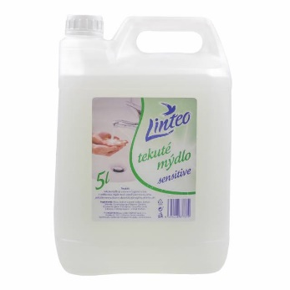 | 2 | 0.00 | 0.00 | 0.00 | 0.00
3) Prostředek na mytí nádobí, citrón, 900 ml, JAR |  | 10 | 0.00 | 0.00 | 0.00 | 0.00
4) Domestos 24H Plus Pine fresh Čistič WC 750 ml |  | 10 | 0.00 | 0.00 | 0.00 | 0.00
5) Osvěžovač GLADE Aerosol Vůně čistoty 300 ml |  | 10 | 0.00 | 0.00 | 0.00 | 0.00
6) LANZA Vanish 2v1 na barevné prádlo 3,375 kg (45 praní) – prací prášek | 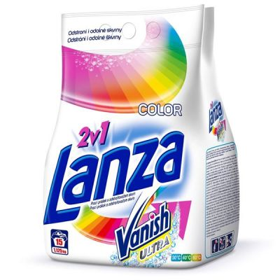 | 13 | 0.00 | 0.00 | 0.00 | 0.00
7) BREF Blue Aktiv Eucalyptus 3 x 50 g - WC blok |  | 15 | 0.00 | 0.00 | 0.00 | 0.00
8) CLIN na okna a rámy 750 ml | 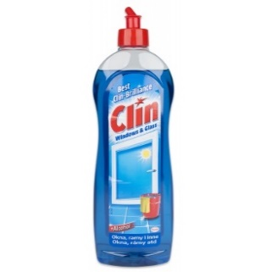 | 2 | 0.00 | 0.00 | 0.00 | 0.00
9) PULIRAPID Extra 500 ml čisticí prostředek na rez a vodní kámen, ve spreji |  | 2 | 0.00 | 0.00 | 0.00 | 0.00
10) Odstraňovač vodního kamene Pulirapid Classico |  | 2 | 0.00 | 0.00 | 0.00 | 0.00
11) Solvina original mycí pasta na ruce, 450 g |  | 12 | 0.00 | 0.00 | 0.00 | 0.00
12) Pytle na odpadky stahovací 60L 10 ks v roli, rozměr 70X65 CM 60 L PLAST | 5 rolí | 5 | 0.00 | 0.00 | 0.00 | 0.00
13) Pytle na odpadky 60L / 20 ks v roli | 15 rolí | 15 | 0.00 | 0.00 | 0.00 | 0.00
14) Tento Ellegance Pearl White toaletní papír 16 rolí v balení | 10 balení | 10 | 0.00 | 0.00 | 0.00 | 0.00
CELKEM |  |  |  |  | 0.00 | 0.00

